TC-1.3.OK
ID: |  | TEST CASE 1.3. - USER STORY - 03
Název: |  | Master admin nemůže smazat uživatele rodiče s vytvořenou přihláškou ze seznamu uživatelů.

Popis: "Master admin se dostane do seznamu Uživatelů, vybere uživatele .... s přihláškou a smaže jej - uživatel nesmí být smazán, má přihlášku. Zkontroluje, zda nejde smazat." (Provést v prohlížeči Chrome)
Autor: |  | Nikola Schebestiková

Vstupní podmínky: |  | Master admin je přihlášen, je zobrazená stránka uživatelé a již zaveden uživatel - rodič Maria s přihláškou.
 |  | Krok | Data | Očekávaný výsledek
 | 1 | Otevřít aplikaci | https://datop22-tester-tornado.herokuapp.com/ | Stránka je zobrazena a načtena v pořádku
 | 2 | Přejít na přihlašovací stránku - tlačítko vpravo nahoře |  | Stránka obsahuje: E-mail (username) Heslo Tlačítko pro přihlášení
 | 3 | Vyplnit platné přihlašovací údaje a kliknout na přihlášení | Username:da-app.master@czechitas.cz Heslo:AppRoot123 | Dojde k přihlášení a zobrazení hlavní stránky superadmina se seznamem úkonů, co může vykonávat
 | 4 | Kliknu na kolonku uživatelé |  | Ukáže se seznam uživatelů
 | 5 | Vyhledám si uživatele Rodič Maria | Rodič Maria da-app.parent-maria@czechitas.cz Rodič
 | 6 | Kliknu u uživatele Rodič Maria na kolonku "i" jako informace |  | Zobrazí se stránka s informacemi o uživateli - U uživatele je viditelná zapsaná přihláška na některý z kurzů | 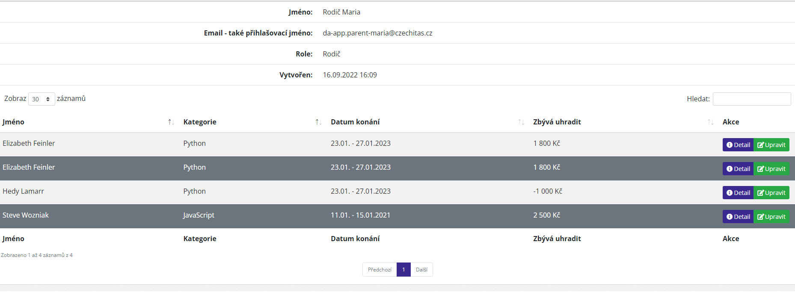
 | 7 | Vrátím se zpátky na stránku uživatelé přes tlačítko "Uživatelé" |  | Zobrazí se stránka uživatelé a seznam uživatelů
 | 9 | Kliknu u uživatelé Rodič Maria vpravo na tlačítko "koše" smazat | Rodič Maria da-app.parent-maria@czechitas.cz Rodič | zobrazí se stránka "smazání uživatele"
 | 9 | Vyhledám tlačítko "Smazat" |  | Tlačítko nevidím, uživatele nelze smazat protože má přihlášku.
 |  |  | Stav | OK
 |  |  | Bug | Nenalezen

EPIC_ANALÝZA
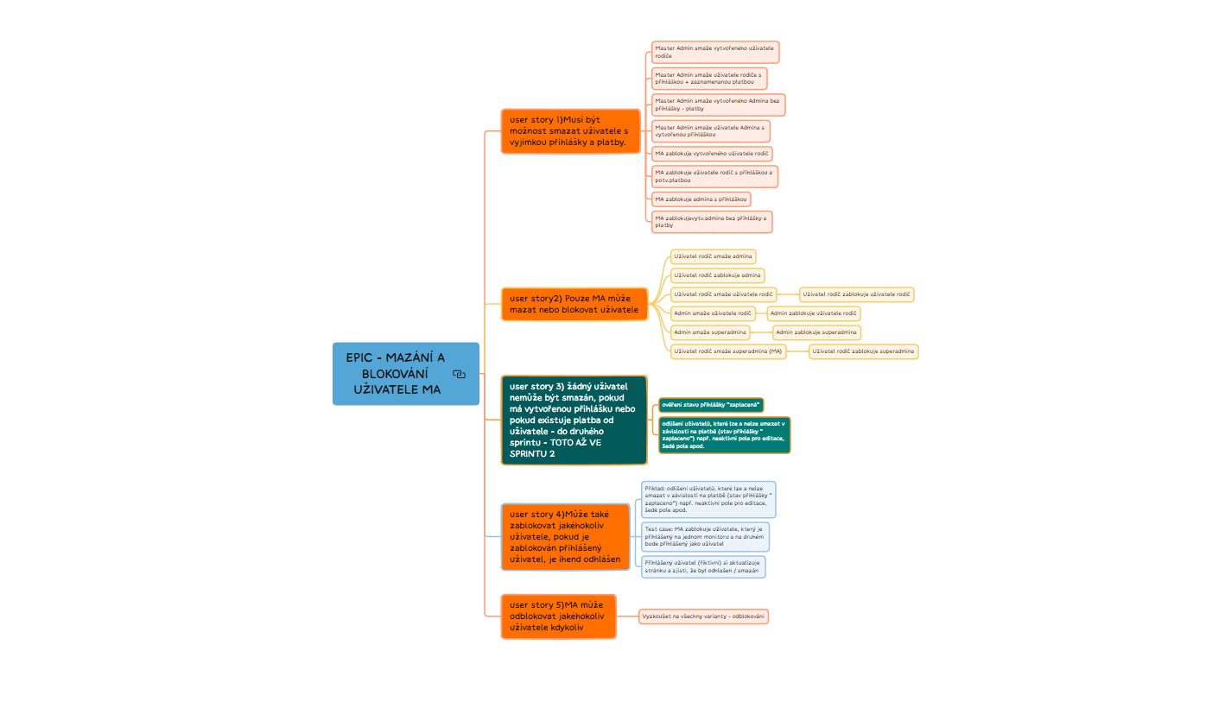
EPIC: Delete/block user by master admin

